List1
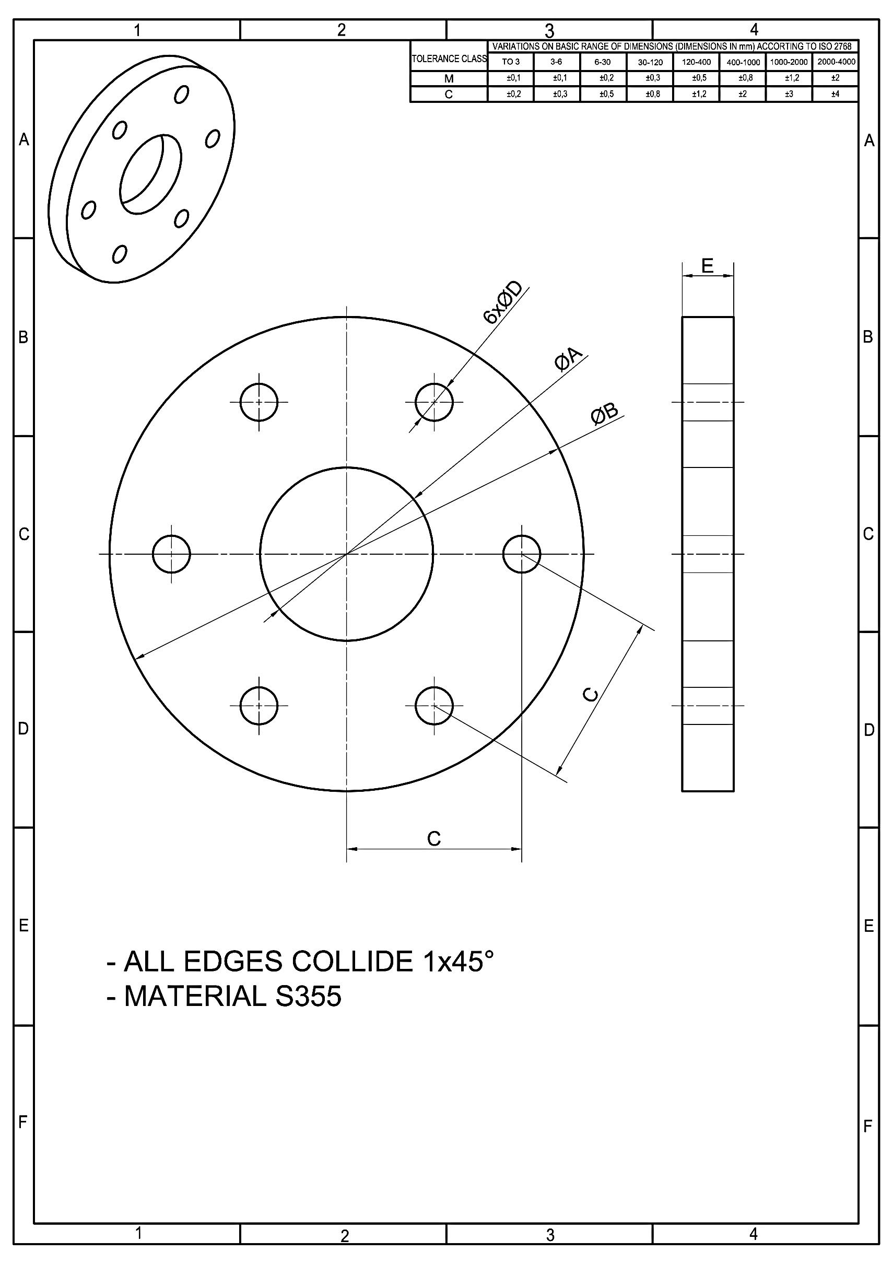
DRAWING NUMBER | NAME OF THE DRAWING | A | B | C | D | E | 1-TRS-120/120 | 2-TRS-150/150 | 3-TRS-180/180 | 4-TRS-210/210 | 5-GMH-120/120 | 6-GMH-150/120 | 7-GMH-180/150 | 8-GMH-210/180 | 9-GMH-240/210 | 10-GMH-270/240 | 11-GMH-300/270 | 12-GMH-330/300 | 13-GMH-360/330 | 14-GMH-390/360 | 15-GMH-420/390 | 16-GMH-480/420 | 17-GMH-480/450 | 18-GMH-510/480 | ORDER FLANGE:
P25-230x230-84 | FLANGE 230/84 | 84 | 230 | 85 | 18 | 25 | 6 | - | - | - | - | - | - | - | - | - | - | - | - | - | - | - | - | - | 30
P25-240x240-94 | FLANGE 240/94 | 94 | 240 | 90 | 18 | 25 | - | 6 | - | - | - | - | - | - | - | - | - | - | - | - | - | - | - | - | 0
P30-300x300-94 | FLANGE 300/94 | 94 | 300 | 110 | 22 | 30 | - | - | 6 | - | - | - | - | - | - | - | - | - | - | - | - | - | - | - | 0
P30-330x330-94 | FLANGE 330/94 | 94 | 330 | 115 | 22 | 30 | - | - | - | 6 | - | - | - | - | - | - | - | - | - | - | - | - | - | - | 0
P25-230x230-104 | FLANGE 230/104 | 104 | 230 | 85 | 18 | 25 | - | - | - | - | 6 | - | - | - | - | - | - | - | - | - | - | - | - | - | 0
P25-240x240-116 | FLANGE 240/116 | 116 | 240 | 90 | 18 | 25 | - | - | - | - | - | 3 | - | - | - | - | - | - | - | - | - | - | - | - | 0
P25-230x230-116 | FLANGE 230/116 | 116 | 230 | 85 | 18 | 25 | - | - | - | - | - | 3 | - | - | - | - | - | - | - | - | - | - | - | - | 0
P25-240x240-130 | FLANGE 240/130 | 130 | 240 | 90 | 18 | 25 | - | - | - | - | - | - | 3 | - | - | - | - | - | - | - | - | - | - | - | 0
P30-300x300-130 | FLANGE 300/130 | 130 | 300 | 110 | 22 | 30 | - | - | - | - | - | - | 3 | - | - | - | - | - | - | - | - | - | - | - | 0
P30-300x300-142 | FLANGE 300/142 | 142 | 300 | 110 | 22 | 30 | - | - | - | - | - | - | - | 3 | - | - | - | - | - | - | - | - | - | - | 0
P30-330x300-142 | FLANGE 330/142 | 142 | 330 | 115 | 22 | 30 | - | - | - | - | - | - | - | 3 | - | - | - | - | - | - | - | - | - | - | 0
P30-330x330-162 | FLANGE 330/162 | 162 | 330 | 115 | 22 | 30 | - | - | - | - | - | - | - | - | 3 | - | - | - | - | - | - | - | - | - | 0
P35-380x380-162 | FLANGE 380/162 | 162 | 380 | 140 | 24 | 35 | - | - | - | - | - | - | - | - | 3 | - | - | - | - | - | - | - | - | - | 0
P35-380x380-196 | FLANGE 380/196 | 196 | 380 | 140 | 24 | 35 | - | - | - | - | - | - | - | - | - | 3 | - | - | - | - | - | - | - | - | 0
P35-400x400-196 | FLANGE 400/196 | 196 | 400 | 150 | 26 | 35 | - | - | - | - | - | - | - | - | - | 3 | - | - | - | - | - | - | - | - | 0
P35-460x460-246 | FLANGE 460/246 | 246 | 460 | 180 | 29 | 35 | - | - | - | - | - | - | - | - | - | - | 3 | 3 | - | - | - | - | - | - | 0
P35-400x400-246 | FLANGE 400/246 | 246 | 400 | 150 | 26 | 35 | - | - | - | - | - | - | - | - | - | - | 3 | - | - | - | - | - | - | - | 0
P40-460x460-246 | FLANGE 460/246 | 246 | 460 | 180 | 29 | 40 | - | - | - | - | - | - | - | - | - | - | - | 3 | - | - | - | - | - | - | 0
P45-540x540-276 | FLANGE 540/276 | 276 | 540 | 210 | 32 | 45 | - | - | - | - | - | - | - | - | - | - | - | - | 3 | 3 | - | - | - | - | 0
P40-460x460-276 | FLANGE 460/276 | 276 | 460 | 180 | 29 | 40 | - | - | - | - | - | - | - | - | - | - | - | - | 3 | - | - | - | - | - | 0
P45-540x540-276 | FLANGE 540/276 | 276 | 540 | 210 | 35 | 45 | - | - | - | - | - | - | - | - | - | - | - | - | - | 3 | 3 | - | - | - | 0
P50-540x540-276 | FLANGE 540/276 | 276 | 540 | 210 | 35 | 50 | - | - | - | - | - | - | - | - | - | - | - | - | - | - | 3 | 3 | - | - | 0
P50-540x540-276 | FLANGE 540/276 | 276 | 540 | 210 | 38 | 50 | - | - | - | - | - | - | - | - | - | - | - | - | - | - | - | 3 | 3 | - | 0
P60-540x540-276 | FLANGE 540/276 | 276 | 540 | 210 | 41 | 60 | - | - | - | - | - | - | - | - | - | - | - | - | - | - | - | - | 3 | 6 | 0
NUMBER OF SEGMENTS FOR THE PRODUCTION: |  |  |  |  |  |  | 5 | 0 | 0 | 0 | 0 | 0 | 0 | 0 | 0 | 0 | 0 | 0 | 0 | 0 | 0 | 0 | 0 | 0

List2
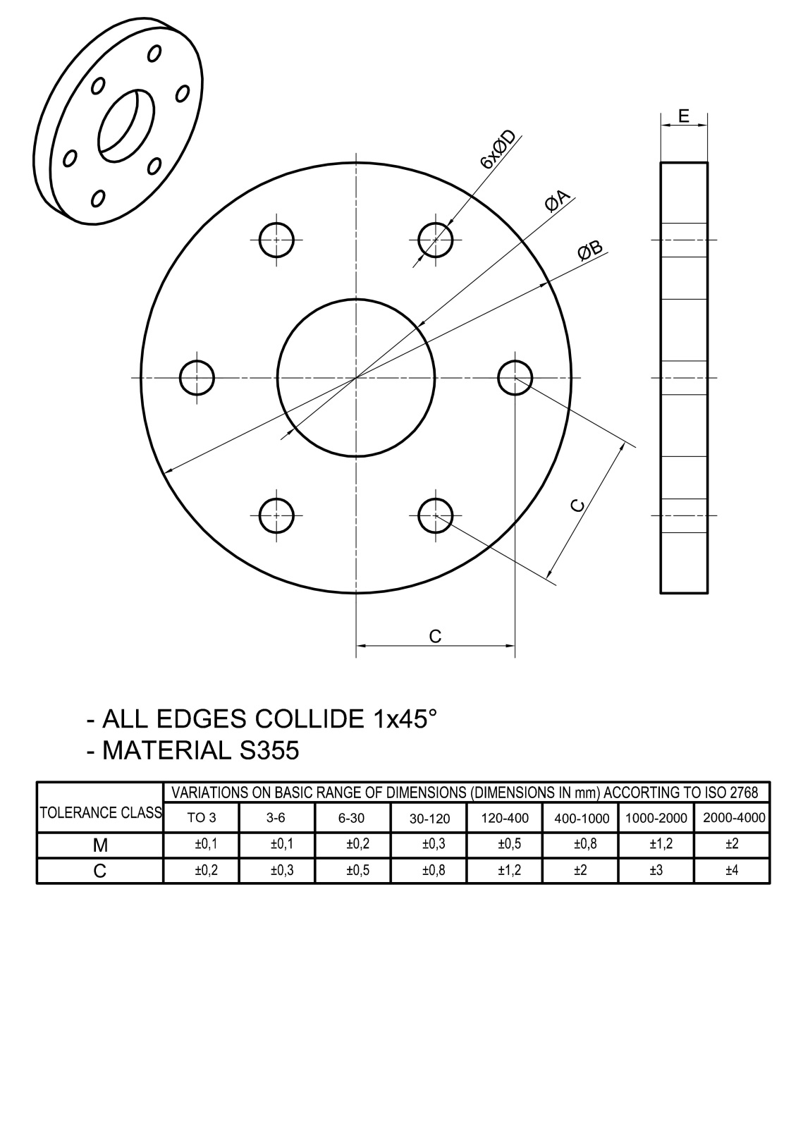
DRAWING NUMBER | NAME OF THE DRAWING | A | B | C | D | E | NUMBER OF PIECES
P25-230x230-84 | FLANGE 230/84 | 84 | 230 | 85 | 18 | 25
P25-240x240-94 | FLANGE 240/94 | 94 | 240 | 90 | 18 | 25
P30-300x300-94 | FLANGE 300/94 | 94 | 300 | 110 | 22 | 30
P30-330x330-94 | FLANGE 330/94 | 94 | 330 | 115 | 22 | 30
P25-230x230-104 | FLANGE 230/104 | 104 | 230 | 85 | 18 | 25
P25-240x240-116 | FLANGE 240/116 | 116 | 240 | 90 | 18 | 25
P25-230x230-116 | FLANGE 230/116 | 116 | 230 | 85 | 18 | 25
P25-240x240-130 | FLANGE 240/130 | 130 | 240 | 90 | 18 | 25
P30-300x300-130 | FLANGE 300/130 | 130 | 300 | 110 | 22 | 30
P30-300x300-142 | FLANGE 300/142 | 142 | 300 | 110 | 22 | 30
P30-330x300-142 | FLANGE 330/142 | 142 | 330 | 115 | 22 | 30
P30-330x330-162 | FLANGE 330/162 | 162 | 330 | 115 | 22 | 30
P35-380x380-162 | FLANGE 380/162 | 162 | 380 | 140 | 24 | 35
P35-380x380-196 | FLANGE 380/196 | 196 | 380 | 140 | 24 | 35
P35-400x400-196 | FLANGE 400/196 | 196 | 400 | 150 | 26 | 35
P35-460x460-246 | FLANGE 460/246 | 246 | 460 | 180 | 29 | 35
P35-400x400-246 | FLANGE 400/246 | 246 | 400 | 150 | 26 | 35
P40-460x460-246 | FLANGE 460/246 | 246 | 460 | 180 | 29 | 40
P45-540x540-276 | FLANGE 540/276 | 276 | 540 | 210 | 32 | 45
P40-460x460-276 | FLANGE 460/276 | 276 | 460 | 180 | 29 | 40
P45-540x540-276 | FLANGE 540/276 | 276 | 540 | 210 | 35 | 45
P50-540x540-276 | FLANGE 540/276 | 276 | 540 | 210 | 35 | 50
P50-540x540-276 | FLANGE 540/276 | 276 | 540 | 210 | 38 | 50
P60-540x540-276 | FLANGE 540/276 | 276 | 540 | 210 | 41 | 60

